Частное
 |  | 39
Перечень неиспользуемых объектов недвижимого имущества Лоевского райпо
Наименование балансодержателя, собственника, УНП | Наименование неиспользуемого объекта | Адрес объекта, координаты | Фото | Кадастровый номер
Лоевское районное потребительское общество, УНП 400028516 | Торговая база | Лоев, ул. Батова, 59, 51.937119,30.789883 | 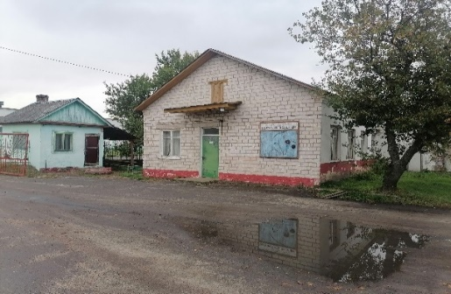 | 323055100001000096
Лоевское районное потребительское общество, УНП 400028516 | Магазин №1 "Перекресток" | Лоев, ул. Батова, 62Б, 51.940541, 30.783818 | 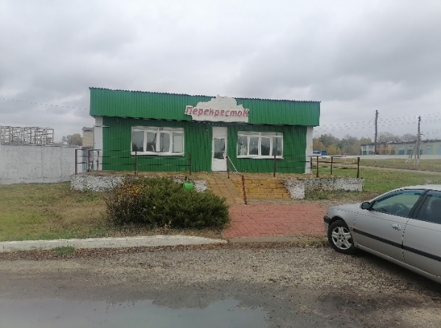 | 323055100001000006
Лоевское районное потребительское общество, УНП 400028516 | Кондитерский цех, 340/С-290113, площадь 376,4 кв.м. | Лоев, ул. Пинчука, 49, 51.935414,30.795551 | 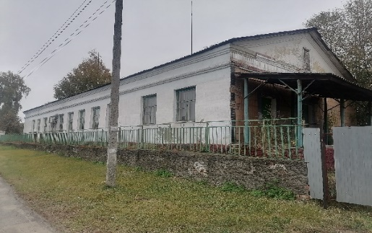 | 323055100009000002
Лоевское районное потребительское общество, УНП 400028516 | Рыбный цех, 340/С-3203063, площадь 140,2 кв.м. | Лоев, ул. Пинчука, 49/2, 51.935371,30.796184 |  | 323055100009000002, прилегающая территория находится в неудовлетворительном состоянии
Лоевское районное потребительское общество, УНП 400028516 | Туалет | Лоев, ул. Пинчука, 49/2, 51.935371,30.796184 |  | 323055100009000002, прилегающая территория находится в неудовлетворительном состоянии
Лоевское районное потребительское общество, УНП 400028516 | Проходная | Лоев, ул. Пинчука, 49, 51.935740, 30.795746 | 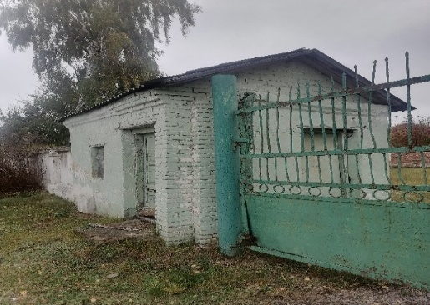 | 323055100009000002
Лоевское районное потребительское общество, УНП 400028516 | Приемный пункт стеклотары | Лоев, ул. Пинчука, 51.936125,30.796624 |  | 323055100009000001
Лоевское районное потребительское общество, УНП 400028516 | Приёмозаготовительный пункт | Лоев, ул. Пинчука, 51.936257,30.796318 | 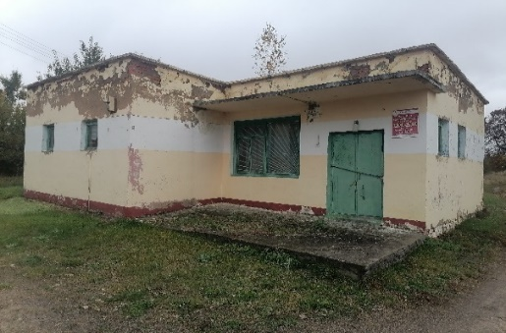 | -
Лоевское районное потребительское общество, УНП 400028516 | Магазин №21 и кафе "Сузорье" | Лоев, ул. Синякова, 17, 51.935196, 30.783232 | 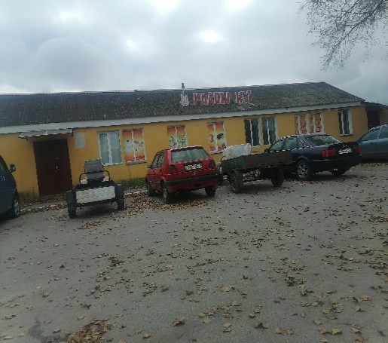 | 323055100001000167
Лоевское районное потребительское общество, УНП 400028516 | Магазин со складом, 340/С-3201421, 3201422, площадь 208,1 кв.м. | Колпень, ул. Ленина, 13А |  | 323081205107000001
Лоевское районное потребительское общество, УНП 400028516 | Магазин с хозпостройкой | Бывальки, ул. Ермакова, 86А | 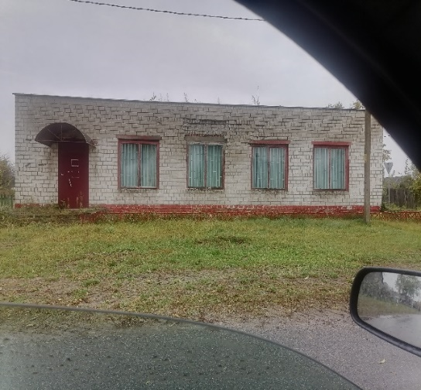 | 323080401107000001
Лоевское районное потребительское общество, УНП 400028516 | Здание магазина с двумя пристройками, 340/C-3203885, площадь 92,6 кв.м. | Бывальки, ул. Гриба, 1А |  | 323083200607000001
Лоевское районное потребительское общество, УНП 400028516 | Здание магазина, 340/C-3204908, площадь 164,5 кв.м. | Бывальки, ул. Комсомольская, 3 | 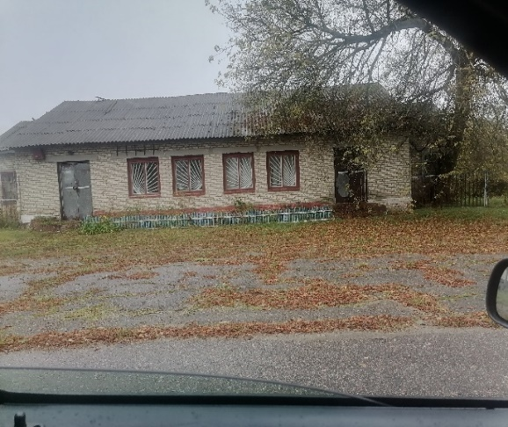 | 323080401107000002
Лоевское районное потребительское общество, УНП 400028516 | Ремонтная мастерская | Лоев, ул. Батова, 59Б, 51.937751, 30.788364 | 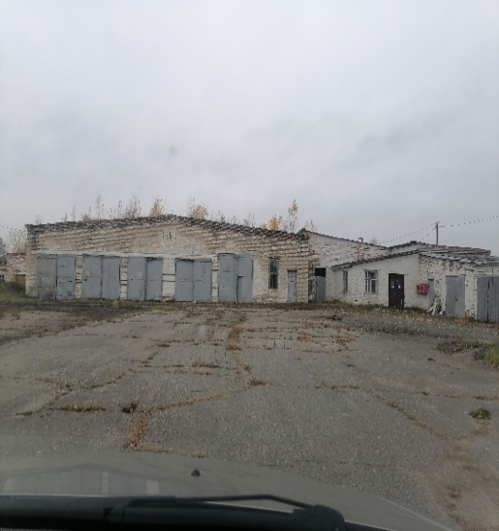 | 323055100001000005
Лоевское районное потребительское общество, УНП 400028516 | Боксы для хранения автотранспорта | Лоев, ул. Батова, 59Б, 51.937239,30.788606 |  | 323055100001000005
Лоевское районное потребительское общество, УНП 400028516 | Комплекс зданий (18 ед.) | Лоев, ул. Батова, 59, 51.937119, 30.789883 | 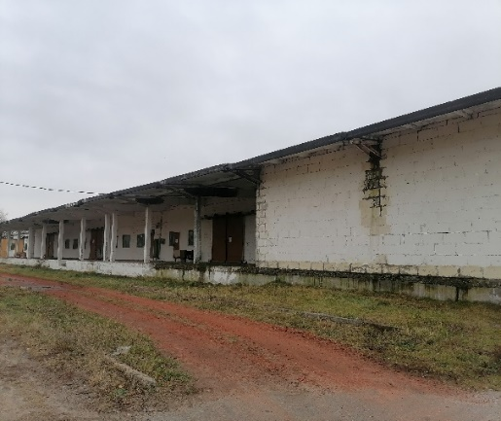 | 323055100001000096
Лоевское районное потребительское общество, УНП 400028516 | Контора | Лоев, ул. Батова, 57, 51.936913,30.791263 |  | 323055100001000196
Лоевское районное потребительское общество, УНП 400028516 | Весовая | Лоев, ул. Батова, 57, 51.936859,30.791709 |  | 323055100001000196
Лоевское районное потребительское общество, УНП 400028516 | Склад | Лоев, ул. Батова, 57, 51.937127,30.791505 |  | 323055100001000196
Лоевское районное потребительское общество, УНП 400028516 | Склад | Лоев, ул. Батова, 57, 51.936555,30.791248 |  | 323055100001000196
Лоевское районное потребительское общество, УНП 400028516 | Производственная база (340/С-290108, 312406, 31253, 3203785), площадь 2749,1 кв.м. | Лоев, ул. Пролетарская, 59 | 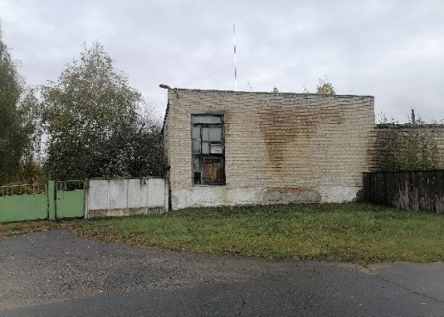 | 323055100001002784
Лоевское районное потребительское общество, УНП 400028516 | Магазин, 340/C-3200876 | Деражичи, ул. Михайлова, 12, 51.786639, 30.628075 |  | 323080402107000001
Лоевское районное потребительское общество, УНП 400028516 | Магазин (неэффективное использование) | Севки, ул. Пичугина, 20, 51.783607, 30.546151 | 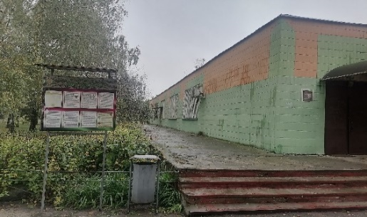 | 323082803107000001
Лоевское районное потребительское общество, УНП 400028516 | Здание магазина, 340/C-3204820, площадь 204,4 кв.м. | Синск, ул. Советская, 33А | 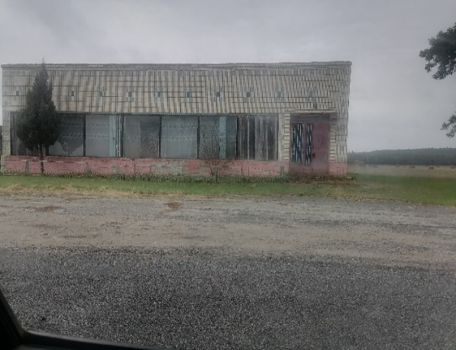 | 323080403107000001
Лоевское районное потребительское общество, УНП 400028516 | Магазин | Старая Лутава, ул. Советская, 16Е, 51.741049, 30.573873 | 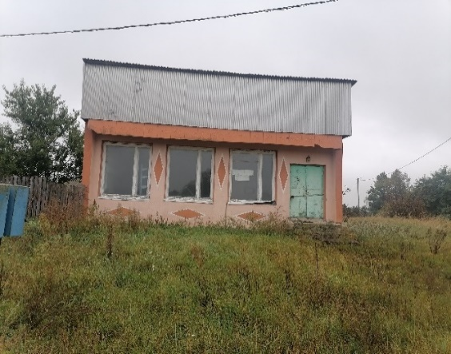 | 323082803607000001
Лоевское районное потребительское общество, УНП 400028516 | Магазин № 42, склад, 340/C-3203888, площадь 112,3 кв.м. | Тесны, ул. Луговая, 2А, 51.818839, 30.617213 | 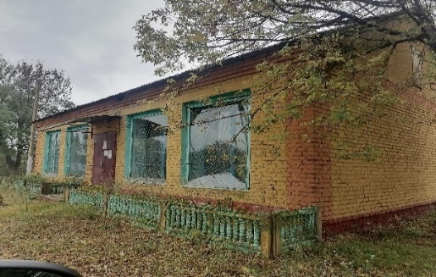 | 323080403607000001
Лоевское районное потребительское общество, УНП 400028516 | КНС | Лоев, ул. Пролетарская, |  | прилегающая территория находится в неудовлетворительном состоянии
Лоевское районное потребительское общество, УНП 400028516 | Торговый центр, № 340/C-3202887 | Уборок, ул. Школьная, 2А | 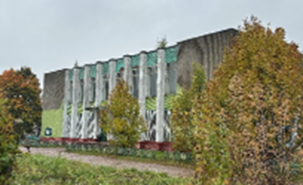 | 323083605101000009
Лоевское районное потребительское общество, УНП 400028516 | Здание магазина, № 340/C-3204724 | Липняки, ул. Победы, 1А |  | 323000000007000014
Лоевское районное потребительское общество, УНП 400028516 | Здание административное, № 340/C-3202931 | Малиновка, ул. Молодежная, 26 |  | 323081505101000001
Лоевское районное потребительское общество, УНП 400028516 | Магазин | Абакумы, ул. Ленина, 54 |  | 323080800107000001
Лоевское районное потребительское общество, УНП 400028516 | Здание магазина, № 340/C-3204779 | Карповка, ул. Советская, 83 |  | 323080800601000230
Лоевское районное потребительское общество, УНП 400028516 | Здание магазина, № 340/C-3204303 | Хоминка, ул. Советская, 5А | 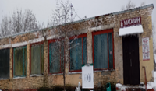 | 323080803107000002
Лоевское районное потребительское общество, УНП 400028516 | Здание магазина | Победитель |  | -
Лоевское районное потребительское общество, УНП 400028516 | Здание магазина | Казимировка, ул. Центральная |  | -
Лоевское районное потребительское общество, УНП 400028516 | Здание столовой | Переделка | 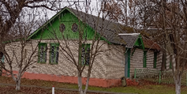 | -
Лоевское районное потребительское общество, УНП 400028516 | Здания магазина | Страдубка | 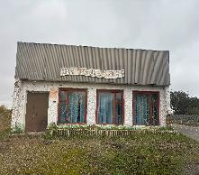 | -
Лоевское районное потребительское общество, УНП 400028516 | Здание магазина | Кошовое, ул. Центральная, 39А | 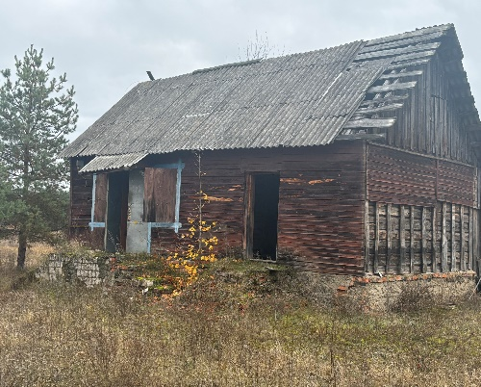 | -
Лоевское районное потребительское общество, УНП 400028516 | Здание магазина | Рудня Каменева |  | -

